Hoja1
Modelo Yourdon
Temas | Fechas de Entrega | Semana
1) Modelo Ambiental | 6-Mar-15 | 1° Semana
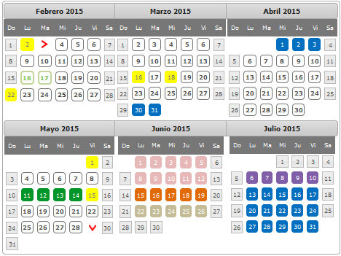
* Declaración de propositos
* DFD de contexto
* Lista de Acontecimientos
2) Modelo de Comportamiento
* DFD Nivel 0 | 13-Mar-15 | 2° Semana
* DFD Nivel 1
* Diagrama E-R | 20-Mar-15 | 3° Semana
* Diagrama de T-E
3) Casos de prueba del sistema
* Dominio de cada variable | 27-Mar-15 | 4° Semana
* Subdominio de cada variable
* Casos de prueba por función
*Diccionario de datos
* Modelo de implantacion de usuarios(Manual preliminar) | 3-Apr-16 | 5° Semana
4) Metricas de Analisis
* Diagrama de Estructura
* Puntos por función | 10-Apr-15 | 6° Semana
* Metricas de Bang
5) Modelo de Diseño
* Modelo del procesador
6) Modelo de implantación del programa
* Pseudocódigo | 17-Apr-15 | 7° Semana
* Plan de pruebas de integracion
7) Metricas de diseño
* Complejifdad total | 24-Apr-15 | 8° Semana
* Complejidad relativa
8) Metricas de Módulos
* Código del módulo | 8-May-15 | 9° Semana
* Complejidad ciclomatica | 15-May-15 | 10° Semana
* Cohesión
* Acoplamiento
9) Pruebas de Unidad
* Dominio y Subdominio
* Plantear casos | 22-May-15 | 11° semana
* Unidad de priuebas | 19-May-15 | 12° Semana

